myetherwallet_1.0.2
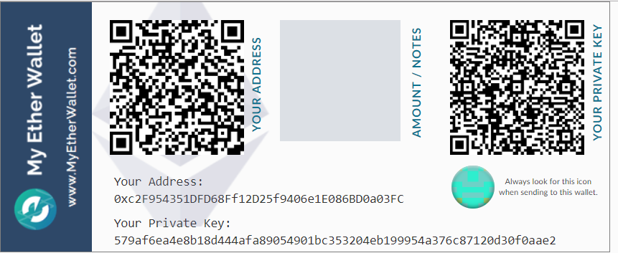
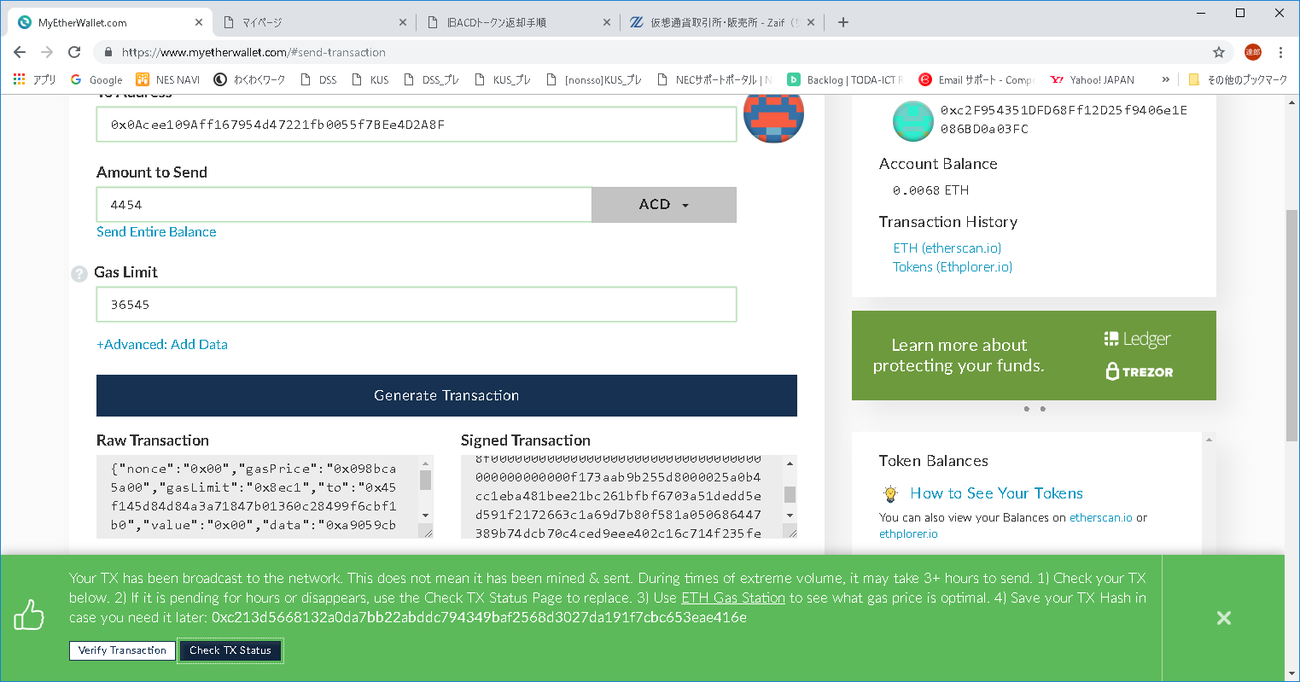
/fqxjx219/ | パスワード
579af6ea4e8b18d444afa89054901bc353204eb199954a376c87120d30f0aae2 | 秘密鍵

